podział na subregiony

Podział Wielkopolski na subregiony wg przynależności powiatowych urzędów pracy do Oddziałów Wojewódzkiego Urzędu Pracyw Poznaniu
 | powrót do spisu tabel

Tab. 3.1
Tabela 3. Osoby bezrobotne w Wielkopolsce ogółem - marzec 2019 r. |  |  |  |  |  |  |  | Powrót do spisu tabel
3.1 Liczba, zmiany i płynność bezrobocia
L.p. | Powiaty | Liczba bezrobotnych w końcu miesiąca | % wzrost/spadek bezrobotnych |  | dane z miesiąca sprawozdawczego
 |  |  | w stosunku do lutego 2019 r. | w stosunku do marca 2018 r. | napływ | odpływ
 |  |  |  |  |  | ogółem | z powodu podjęcia pracy
1. | chodzieski | 1,300 | -5.1 | -12.9 | 193 | 263 | 82
2. | czarnkowsko -trzcianecki | 1,413 | -8.2 | -12.4 | 287 | 414 | 213
3. | gnieźnieński | 2,395 | 0.0 | -23.3 | 463 | 463 | 210
4. | gostyński | 1,911 | -3.3 | -6.0 | 233 | 299 | 153
5. | grodziski | 911 | -6.8 | -12.0 | 111 | 177 | 102
6. | jarociński | 1,174 | -5.6 | -19.1 | 228 | 298 | 143
7. | kaliski | 2,201 | 0.6 | -10.5 | 398 | 384 | 185
7a. | - powiat ziemski | 803 | -0.7 | -11.6 | 140 | 146 | 71
7b. | - m. Kalisz | 1,398 | 1.5 | -9.9 | 258 | 238 | 114
8. | kępiński | 650 | 1.2 | 6.7 | 89 | 81 | 54
9. | kolski | 1,416 | -8.2 | -27.0 | 337 | 464 | 209
10. | koniński | 6,323 | -4.3 | -19.2 | 841 | 1,125 | 556
10a. | - powiat ziemski | 4,045 | -4.0 | -20.4 | 523 | 690 | 362
10b. | - m. Konin | 2,278 | -4.9 | -17.0 | 318 | 435 | 194
11. | kościański | 904 | -0.6 | -16.1 | 168 | 173 | 90
12. | krotoszyński | 1,262 | -2.8 | -7.1 | 252 | 288 | 146
13. | leszczyński | 1,966 | -3.5 | -5.3 | 279 | 350 | 201
13a. | - powiat ziemski | 723 | -6.9 | -6.6 | 90 | 144 | 84
13b. | - m. Leszno | 1,243 | -1.3 | -4.5 | 189 | 206 | 117
14. | międzychodzki | 583 | -1.0 | -7.3 | 129 | 135 | 52
15. | nowotomyski | 729 | -2.8 | -9.9 | 125 | 146 | 72
16. | obornicki | 744 | -2.2 | -18.9 | 176 | 193 | 70
17. | ostrowski | 1,904 | -3.5 | -14.1 | 405 | 475 | 212
18. | ostrzeszowski | 1,112 | -0.4 | -5.0 | 190 | 194 | 130
19. | pilski | 2,591 | -2.6 | -5.6 | 450 | 518 | 186
20. | pleszewski | 879 | -4.5 | -5.3 | 190 | 231 | 114
21. | poznański | 7,383 | 0.2 | -12.8 | 1,178 | 1,160 | 625
21a. | - powiat ziemski | 2,785 | -2.2 | -15.5 | 390 | 454 | 247
21b. | - m. Poznań | 4,598 | 1.8 | -11.1 | 788 | 706 | 378
22. | rawicki | 1,109 | 3.9 | -8.0 | 196 | 154 | 66
23. | słupecki | 1,656 | -4.7 | -13.6 | 275 | 357 | 200
24. | szamotulski | 1,252 | -1.5 | -16.0 | 210 | 229 | 110
25. | średzki | 1,466 | -0.8 | -3.6 | 258 | 270 | 111
26. | śremski | 458 | -3.2 | -18.1 | 122 | 137 | 52
27. | turecki | 1,556 | -2.9 | -11.8 | 273 | 320 | 136
28. | wągrowiecki | 1,443 | 0.3 | -13.1 | 251 | 247 | 125
29. | wolsztyński | 466 | -6.6 | -11.4 | 87 | 120 | 58
30. | wrzesiński | 1,245 | -5.4 | -7.8 | 256 | 327 | 179
31. | złotowski | 2,104 | -7.4 | -17.7 | 277 | 445 | 198
Województwo |  | 52,506 | -2.8 | -13.3 | 8,927 | 10,437 | 5,040
Subregion kaliski |  | 9,182 | -2.1 | -9.9 | 1,752 | 1,951 | 984
Subregion koniński |  | 10,951 | -4.7 | -18.6 | 1,726 | 2,266 | 1,101
Subregion leszczyński |  | 6,356 | -2.0 | -8.2 | 963 | 1,096 | 568
Subregion pilski |  | 8,851 | -4.6 | -12.1 | 1,458 | 1,887 | 804
Subregion poznański |  | 17,166 | -1.2 | -13.7 | 3,028 | 3,237 | 1,583

liczba bezrobotnych w podregionach województwa wielkopolskiego w końcu lipca 2004r.
1 | 1

Tab. 4.1
Tabela 4. Bezrobotne kobiety w Wielkopolsce - marzec 2019 r. |  |  |  |  |  |  |  |  | Powrót do spisu tabel
4.1 Liczba, zmiany i płynność bezrobocia
L.p. | Powiaty | Liczba bezrobotnych kobiet w końcu miesiąca | % wzrost/spadek |  | % udział bezrobotnych kobiet w ogóle | dane z miesiąca sprawozdawczego
 |  |  | w stosunku do lutego 2019 r. | w stosunku do marca 2018 r. |  | napływ | odpływ
 |  |  |  |  |  |  | ogółem | z powodu podjęcia pracy
1. | chodzieski | 783 | -5.4 | -14.3 | 60.2 | 109 | 154 | 53
2. | czarnkowsko -trzcianecki | 809 | -5.4 | -10.5 | 57.3 | 162 | 208 | 104
3. | gnieźnieński | 1,437 | -0.2 | -24.2 | 60.0 | 256 | 259 | 126
4. | gostyński | 1,158 | -3.4 | -5.4 | 60.6 | 140 | 181 | 81
5. | grodziski | 551 | -7.1 | -4.2 | 60.5 | 57 | 99 | 57
6. | jarociński | 709 | -4.8 | -18.5 | 60.4 | 127 | 163 | 74
7. | kaliski | 1,216 | 2.1 | -10.6 | 55.2 | 215 | 190 | 102
7a. | - powiat ziemski | 465 | -1.5 | -11.6 | 57.9 | 72 | 79 | 40
7b. | - m. Kalisz | 751 | 4.5 | -10.0 | 53.7 | 143 | 111 | 62
8. | kępiński | 405 | 2.3 | 3.6 | 62.3 | 52 | 43 | 28
9. | kolski | 871 | -6.5 | -27.4 | 61.5 | 176 | 237 | 110
10. | koniński | 3,888 | -3.4 | -14.6 | 61.5 | 462 | 600 | 276
10a. | - powiat ziemski | 2,585 | -2.7 | -15.0 | 63.9 | 297 | 368 | 186
10b. | - m. Konin | 1,303 | -4.9 | -13.8 | 57.2 | 165 | 232 | 90
11. | kościański | 597 | -2.1 | -13.0 | 66.0 | 90 | 103 | 56
12. | krotoszyński | 774 | -2.8 | -9.5 | 61.3 | 142 | 164 | 84
13. | leszczyński | 1,164 | -3.0 | -5.5 | 59.2 | 141 | 177 | 97
13a. | - powiat ziemski | 439 | -6.4 | -5.8 | 60.7 | 43 | 73 | 39
13b. | - m. Leszno | 725 | -0.8 | -5.4 | 58.3 | 98 | 104 | 58
14. | międzychodzki | 388 | 1.0 | -6.1 | 66.6 | 74 | 70 | 31
15. | nowotomyski | 370 | -5.1 | -16.5 | 50.8 | 58 | 78 | 42
16. | obornicki | 480 | -2.2 | -20.3 | 64.5 | 97 | 108 | 37
17. | ostrowski | 1,093 | -3.4 | -14.9 | 57.4 | 215 | 253 | 111
18. | ostrzeszowski | 740 | -0.5 | -1.6 | 66.5 | 93 | 97 | 64
19. | pilski | 1,544 | -3.6 | -7.2 | 59.6 | 234 | 292 | 100
20. | pleszewski | 565 | -4.2 | -6.6 | 64.3 | 102 | 127 | 49
21. | poznański | 4,298 | -0.4 | -10.8 | 58.2 | 629 | 648 | 349
21a. | - powiat ziemski | 1,742 | -1.5 | -13.3 | 62.5 | 233 | 260 | 140
21b. | - m. Poznań | 2,556 | 0.3 | -9.0 | 55.6 | 396 | 388 | 209
22. | rawicki | 647 | 0.3 | -9.3 | 58.3 | 90 | 88 | 38
23. | słupecki | 1,016 | -5.1 | -13.3 | 61.4 | 154 | 209 | 118
24. | szamotulski | 799 | -1.6 | -14.9 | 63.8 | 108 | 121 | 70
25. | średzki | 905 | -0.1 | -3.3 | 61.7 | 137 | 138 | 60
26. | śremski | 309 | 1.6 | -11.5 | 67.5 | 83 | 78 | 26
27. | turecki | 1,000 | -5.6 | -9.4 | 64.3 | 136 | 195 | 76
28. | wągrowiecki | 928 | -2.2 | -10.8 | 64.3 | 127 | 148 | 83
29. | wolsztyński | 288 | -3.7 | 5.1 | 61.8 | 47 | 58 | 25
30. | wrzesiński | 798 | -3.0 | -3.4 | 64.1 | 148 | 173 | 105
31. | złotowski | 1,237 | -4.3 | -17.0 | 58.8 | 142 | 198 | 91
Województwo |  | 31,767 | -2.6 | -12.0 | 60.5 | 4,803 | 5,657 | 2,723
Subregion kaliski |  | 5,502 | -1.6 | -10.1 | 59.9 | 946 | 1,037 | 512
Subregion koniński |  | 6,775 | -4.4 | -15.6 | 61.9 | 928 | 1,241 | 580
Subregion leszczyński |  | 3,854 | -2.5 | -6.7 | 60.6 | 508 | 607 | 297
Subregion pilski |  | 5,301 | -4.1 | -11.8 | 59.9 | 774 | 1,000 | 431
Subregion poznański |  | 10,335 | -1.2 | -12.4 | 60.2 | 1,647 | 1,772 | 903

liczba bezrobotnych w podregionach województwa wielkopolskiego w końcu lipca 2004r.
1 | 1

Tab. 5.1
Tabela 5. Osoby bezrobotne zamieszkale na wsi w Wielkopolsce - marzec 2019 r. |  |  |  |  |  |  |  |  |  | Powrót do spisu tabel
5.1 Liczba, zmiany i płynność bezrobocia
L.p. | Powiaty | Liczba bezrobotnych zamieszkałych na wsi w końcu miesiąca | w tym: | % wzrost/spadek liczby bezrobotnych |  | % udział bezrobotnych zamieszkałych na wsi w ogóle | dane z miesiąca sprawozdawczego
 |  |  | kobiety | w stosunku do lutego 2019 r. | w stosunku do marca 2018 r. |  | napływ | odpływ
 |  |  |  |  |  |  |  | ogółem | z powodu podjęcia pracy
1. | chodzieski | 652 | 415 | -4.3 | -8.2 | 50.2 | 90 | 119 | 30
2. | czarnkowsko -trzcianecki | 785 | 451 | -9.1 | -15.4 | 55.6 | 144 | 223 | 115
3. | gnieźnieński | 831 | 509 | 0.1 | -23.5 | 34.7 | 168 | 167 | 74
4. | gostyński | 1,067 | 652 | -4.5 | -5.6 | 55.8 | 122 | 172 | 100
5. | grodziski | 579 | 358 | -5.9 | -16.1 | 63.6 | 72 | 108 | 63
6. | jarociński | 679 | 424 | -4.8 | -21.2 | 57.8 | 130 | 164 | 77
7. | kaliski | 743 | 431 | -1.3 | -10.6 | 33.8 | 129 | 139 | 66
7a. | - powiat ziemski | 743 | 431 | -1.3 | -10.6 | 92.5 | 129 | 139 | 66
7b. | - m. Kalisz | 0 | 0 | 0.0 | 0.0 | 0.0 | 0 | 0 | 0
8. | kępiński | 447 | 280 | 3.5 | 11.5 | 68.8 | 68 | 53 | 36
9. | kolski | 837 | 527 | -7.1 | -28.2 | 59.1 | 205 | 269 | 128
10. | koniński | 3,484 | 2,222 | -4.2 | -20.8 | 55.1 | 441 | 592 | 322
10a. | - powiat ziemski | 3,484 | 2,222 | -4.2 | -20.8 | 86.1 | 441 | 592 | 322
10b. | - m. Konin | 0 | 0 | 0.0 | 0.0 | 0.0 | 0 | 0 | 0
11. | kościański | 453 | 302 | -1.1 | -20.0 | 50.1 | 78 | 83 | 45
12. | krotoszyński | 432 | 265 | -2.5 | -0.7 | 34.2 | 76 | 87 | 47
13. | leszczyński | 672 | 412 | -7.7 | -7.6 | 34.2 | 82 | 138 | 79
13a. | - powiat ziemski | 672 | 412 | -7.7 | -7.6 | 92.9 | 82 | 138 | 79
13b. | - m. Leszno | 0 | 0 | 0.0 | 0.0 | 0.0 | 0 | 0 | 0
14. | międzychodzki | 324 | 210 | 0.3 | -12.4 | 55.6 | 71 | 70 | 27
15. | nowotomyski | 428 | 223 | -2.1 | -12.8 | 58.7 | 76 | 85 | 40
16. | obornicki | 371 | 238 | 0.3 | -22.2 | 49.9 | 104 | 103 | 40
17. | ostrowski | 894 | 533 | -6.3 | -13.4 | 47.0 | 165 | 225 | 98
18. | ostrzeszowski | 687 | 468 | -1.4 | -4.7 | 61.8 | 116 | 126 | 81
19. | pilski | 979 | 606 | -3.9 | -1.3 | 37.8 | 146 | 186 | 72
20. | pleszewski | 541 | 349 | -6.1 | -9.5 | 61.5 | 107 | 142 | 65
21. | poznański | 1,712 | 1,078 | -2.9 | -17.5 | 23.2 | 232 | 284 | 155
21a. | - powiat ziemski | 1,712 | 1,078 | -2.9 | -17.5 | 61.5 | 232 | 284 | 155
21b. | - m. Poznań | 0 | 0 | 0.0 | 0.0 | 0.0 | 0 | 0 | 0
22. | rawicki | 524 | 315 | 5.4 | -2.6 | 47.2 | 100 | 73 | 29
23. | słupecki | 1,219 | 749 | -4.8 | -11.8 | 73.6 | 204 | 265 | 156
24. | szamotulski | 662 | 437 | -5.3 | -21.6 | 52.9 | 99 | 136 | 70
25. | średzki | 904 | 575 | -1.6 | -4.9 | 61.7 | 129 | 144 | 51
26. | śremski | 221 | 151 | -4.7 | -18.1 | 48.3 | 46 | 57 | 17
27. | turecki | 923 | 609 | -3.2 | -8.2 | 59.3 | 156 | 187 | 83
28. | wągrowiecki | 813 | 524 | -1.5 | -15.0 | 56.3 | 131 | 143 | 69
29. | wolsztyński | 327 | 199 | -8.9 | -14.6 | 70.2 | 58 | 90 | 39
30. | wrzesiński | 604 | 397 | -4.0 | -5.8 | 48.5 | 125 | 150 | 82
31. | złotowski | 1,115 | 665 | -7.9 | -18.9 | 53.0 | 137 | 233 | 102
Województwo |  | 24,909 | 15,574 | -3.9 | -14.2 | 47.4 | 4,007 | 5,013 | 2,458
Subregion kaliski |  | 4,423 | 2,750 | -3.2 | -9.4 | 48.2 | 791 | 936 | 470
Subregion koniński |  | 6,463 | 4,107 | -4.5 | -18.7 | 59.0 | 1,006 | 1,313 | 689
Subregion leszczyński |  | 3,043 | 1,880 | -3.7 | -9.0 | 47.9 | 440 | 556 | 292
Subregion pilski |  | 4,344 | 2,661 | -5.6 | -12.4 | 49.1 | 648 | 904 | 388
Subregion poznański |  | 6,636 | 4,176 | -2.7 | -15.9 | 38.7 | 1,122 | 1,304 | 619

liczba bezrobotnych w podregionach województwa wielkopolskiego w końcu lipca 2004r.
0 | 0

Tab. 6.1
Tabela 6. Osoby bezrobotne do 30 roku życia w Wielkopolsce - marzec 2019 r. |  |  |  |  |  |  |  |  |  | Powrót do spisu tabel
6.1 Liczba, zmiany i płynność bezrobocia
L.p. | Powiaty | Liczba bezrobotnych do 30 roku życia w końcu miesiąca | w tym: | % wzrost/spadek liczby bezrobotnych |  | % udział bezrobotnych do 30 roku życia w ogóle | dane z miesiąca sprawozdawczego
 |  |  | kobiety | w stosunku do lutego 2019 r. | w stosunku do marca 2018 r. |  | napływ | odpływ
 |  |  |  |  |  |  |  | ogółem | z powodu podjęcia pracy
1. | chodzieski | 301 | 206 | -8.2 | -14.2 | 23.2 | 74 | 99 | 27
2. | czarnkowsko -trzcianecki | 387 | 273 | -7.0 | -11.2 | 27.4 | 124 | 148 | 73
3. | gnieźnieński | 515 | 364 | 0.2 | -34.5 | 21.5 | 194 | 189 | 85
4. | gostyński | 644 | 412 | -3.7 | -4.3 | 33.7 | 116 | 136 | 64
5. | grodziski | 284 | 195 | -7.8 | -20.7 | 31.2 | 52 | 76 | 40
6. | jarociński | 409 | 287 | -6.0 | -13.3 | 34.8 | 118 | 140 | 69
7. | kaliski | 604 | 398 | 5.8 | -8.6 | 27.4 | 173 | 135 | 67
7a. | - powiat ziemski | 276 | 182 | 4.5 | -8.6 | 34.4 | 71 | 58 | 32
7b. | - m. Kalisz | 328 | 216 | 6.8 | -8.6 | 23.5 | 102 | 77 | 35
8. | kępiński | 182 | 135 | -1.6 | -5.2 | 28.0 | 33 | 35 | 24
9. | kolski | 512 | 342 | -8.9 | -17.7 | 36.2 | 153 | 202 | 88
10. | koniński | 1,837 | 1,217 | -4.8 | -24.3 | 29.1 | 394 | 472 | 237
10a. | - powiat ziemski | 1,339 | 905 | -4.8 | -24.6 | 33.1 | 271 | 330 | 168
10b. | - m. Konin | 498 | 312 | -5.0 | -23.5 | 21.9 | 123 | 142 | 69
11. | kościański | 253 | 178 | 5.0 | -14.5 | 28.0 | 69 | 53 | 29
12. | krotoszyński | 348 | 228 | -12.1 | -14.1 | 27.6 | 110 | 153 | 77
13. | leszczyński | 518 | 326 | -6.3 | 0.6 | 26.3 | 102 | 134 | 71
13a. | - powiat ziemski | 232 | 152 | -8.3 | 6.9 | 32.1 | 49 | 70 | 40
13b. | - m. Leszno | 286 | 174 | -4.7 | -4.0 | 23.0 | 53 | 64 | 31
14. | międzychodzki | 194 | 146 | -5.8 | -11.8 | 33.3 | 53 | 63 | 27
15. | nowotomyski | 218 | 123 | 2.3 | -11.0 | 29.9 | 60 | 54 | 30
16. | obornicki | 201 | 150 | 1.0 | -21.8 | 27.0 | 73 | 66 | 22
17. | ostrowski | 529 | 346 | -5.5 | -14.3 | 27.8 | 172 | 199 | 84
18. | ostrzeszowski | 343 | 256 | -4.5 | -8.3 | 30.8 | 90 | 103 | 64
19. | pilski | 676 | 483 | -9.7 | -8.4 | 26.1 | 154 | 222 | 74
20. | pleszewski | 292 | 213 | -3.9 | -7.0 | 33.2 | 104 | 114 | 57
21. | poznański | 1,517 | 1,049 | -0.6 | -15.1 | 20.5 | 374 | 360 | 191
21a. | - powiat ziemski | 619 | 444 | -2.4 | -14.4 | 22.2 | 138 | 143 | 72
21b. | - m. Poznań | 898 | 605 | 0.7 | -15.5 | 19.5 | 236 | 217 | 119
22. | rawicki | 369 | 244 | -2.6 | -5.9 | 33.3 | 68 | 76 | 32
23. | słupecki | 554 | 351 | -7.2 | -19.4 | 33.5 | 143 | 173 | 96
24. | szamotulski | 367 | 271 | -1.9 | -16.0 | 29.3 | 89 | 91 | 47
25. | średzki | 389 | 285 | -2.0 | -2.3 | 26.5 | 93 | 96 | 37
26. | śremski | 122 | 97 | -6.2 | -19.7 | 26.6 | 44 | 51 | 18
27. | turecki | 438 | 311 | -6.4 | -16.6 | 28.1 | 138 | 163 | 70
28. | wągrowiecki | 448 | 311 | 4.9 | -6.1 | 31.0 | 114 | 93 | 50
29. | wolsztyński | 127 | 87 | -15.9 | -28.2 | 27.3 | 35 | 58 | 29
30. | wrzesiński | 352 | 268 | -11.3 | -14.1 | 28.3 | 106 | 149 | 74
31. | złotowski | 579 | 398 | -10.5 | -19.7 | 27.5 | 115 | 180 | 71
Województwo |  | 14,509 | 9,950 | -4.5 | -15.3 | 27.6 | 3,737 | 4,283 | 2,024
Subregion kaliski |  | 2,707 | 1,863 | -3.7 | -10.8 | 29.5 | 800 | 879 | 442
Subregion koniński |  | 3,341 | 2,221 | -6.1 | -21.6 | 30.5 | 828 | 1,010 | 491
Subregion leszczyński |  | 1,911 | 1,247 | -4.1 | -6.9 | 30.1 | 390 | 457 | 225
Subregion pilski |  | 2,391 | 1,671 | -6.9 | -12.2 | 27.0 | 581 | 742 | 295
Subregion poznański |  | 4,159 | 2,948 | -2.5 | -17.6 | 24.2 | 1,138 | 1,195 | 571

liczba bezrobotnych w podregionach województwa wielkopolskiego w końcu lipca 2004r.
0 | 0

Tab.7.1
Tabela 7. Osoby bezrobotne powyżej 50 roku życia w Wielkopolsce - marzec 2019 r. |  |  |  |  |  |  |  |  |  | Powrót do spisu tabel
7.1 Liczba, zmiany i płynność bezrobocia
L.p. | Powiaty | Liczba bezrobotnych powyżej 50 roku życia w końcu miesiąca | w tym: | % wzrost/spadek liczby bezrobotnych |  | % udział bezrobotnych powyżej 50 roku życia w ogóle | dane z miesiąca sprawozdawczego
 |  |  | kobiety | w stosunku do lutego 2019 r. | w stosunku do marca 2018 r. |  | napływ | odpływ
 |  |  |  |  |  |  |  | ogółem | z powodu podjęcia pracy
1. | chodzieski | 364 | 160 | 1.4 | -9.0 | 28.0 | 45 | 40 | 16
2. | czarnkowsko -trzcianecki | 408 | 135 | -8.5 | -15.0 | 28.9 | 47 | 85 | 36
3. | gnieźnieński | 745 | 320 | -1.1 | -18.9 | 31.1 | 70 | 78 | 26
4. | gostyński | 425 | 171 | -6.8 | -12.2 | 22.2 | 24 | 55 | 27
5. | grodziski | 234 | 94 | -5.6 | -5.6 | 25.7 | 16 | 30 | 18
6. | jarociński | 302 | 112 | -1.9 | -9.0 | 25.7 | 32 | 38 | 14
7. | kaliski | 622 | 217 | -2.0 | -12.9 | 28.3 | 62 | 75 | 31
7a. | - powiat ziemski | 198 | 65 | -1.5 | -11.2 | 24.7 | 22 | 25 | 11
7b. | - m. Kalisz | 424 | 152 | -2.3 | -13.6 | 30.3 | 40 | 50 | 20
8. | kępiński | 180 | 64 | 1.7 | -0.6 | 27.7 | 15 | 12 | 7
9. | kolski | 323 | 138 | -6.1 | -24.4 | 22.8 | 53 | 74 | 26
10. | koniński | 1,307 | 581 | -4.4 | -16.1 | 20.7 | 128 | 188 | 74
10a. | - powiat ziemski | 773 | 342 | -1.7 | -15.0 | 19.1 | 72 | 85 | 42
10b. | - m. Konin | 534 | 239 | -8.1 | -17.6 | 23.4 | 56 | 103 | 32
11. | kościański | 239 | 106 | 0.0 | -21.6 | 26.4 | 34 | 34 | 18
12. | krotoszyński | 304 | 118 | 1.0 | -13.4 | 24.1 | 38 | 35 | 21
13. | leszczyński | 505 | 214 | -3.3 | -10.5 | 25.7 | 46 | 63 | 28
13a. | - powiat ziemski | 166 | 70 | -5.7 | -17.0 | 23.0 | 12 | 22 | 10
13b. | - m. Leszno | 339 | 144 | -2.0 | -6.9 | 27.3 | 34 | 41 | 18
14. | międzychodzki | 118 | 52 | -4.8 | -12.6 | 20.2 | 23 | 29 | 7
15. | nowotomyski | 196 | 72 | -3.9 | -3.9 | 26.9 | 18 | 26 | 13
16. | obornicki | 185 | 73 | -6.6 | -21.9 | 24.9 | 30 | 43 | 15
17. | ostrowski | 502 | 208 | -5.1 | -17.4 | 26.4 | 51 | 78 | 34
18. | ostrzeszowski | 263 | 112 | 1.5 | -14.1 | 23.7 | 35 | 31 | 21
19. | pilski | 742 | 276 | 1.4 | -6.2 | 28.6 | 89 | 79 | 22
20. | pleszewski | 190 | 75 | -5.0 | -7.3 | 21.6 | 21 | 31 | 14
21. | poznański | 2,164 | 826 | 1.0 | -13.6 | 29.3 | 244 | 222 | 106
21a. | - powiat ziemski | 802 | 319 | -0.9 | -18.0 | 28.8 | 78 | 85 | 44
21b. | - m. Poznań | 1,362 | 507 | 2.2 | -10.9 | 29.6 | 166 | 137 | 62
22. | rawicki | 264 | 102 | 10.9 | -11.4 | 23.8 | 44 | 18 | 5
23. | słupecki | 322 | 119 | -5.8 | -9.3 | 19.4 | 34 | 54 | 30
24. | szamotulski | 317 | 137 | -0.9 | -14.6 | 25.3 | 31 | 34 | 9
25. | średzki | 371 | 140 | 2.5 | -9.7 | 25.3 | 48 | 39 | 23
26. | śremski | 125 | 56 | -10.7 | -25.1 | 27.3 | 17 | 32 | 8
27. | turecki | 406 | 183 | -0.5 | -9.6 | 26.1 | 35 | 37 | 17
28. | wągrowiecki | 330 | 148 | -4.6 | -11.1 | 22.9 | 29 | 45 | 18
29. | wolsztyński | 168 | 82 | -3.4 | 8.4 | 36.1 | 9 | 15 | 6
30. | wrzesiński | 319 | 132 | -1.5 | -1.2 | 25.6 | 46 | 51 | 26
31. | złotowski | 601 | 220 | -7.1 | -17.6 | 28.6 | 59 | 105 | 39
Województwo |  | 13,541 | 5,443 | -2.2 | -13.1 | 25.8 | 1,473 | 1,776 | 755
Subregion kaliski |  | 2,363 | 906 | -1.9 | -12.4 | 25.7 | 254 | 300 | 142
Subregion koniński |  | 2,358 | 1,021 | -4.2 | -15.4 | 21.5 | 250 | 353 | 147
Subregion leszczyński |  | 1,601 | 675 | -1.7 | -11.4 | 25.2 | 157 | 185 | 84
Subregion pilski |  | 2,445 | 939 | -3.4 | -11.8 | 27.6 | 269 | 354 | 131
Subregion poznański |  | 4,774 | 1,902 | -0.9 | -13.5 | 27.8 | 543 | 584 | 251

liczba bezrobotnych w podregionach województwa wielkopolskiego w końcu lipca 2004r.
0 | 0

Tab. 8.1
Tabela 8. Osoby długotrwale bezrobotne w Wielkopolsce - marzec 2019 r. |  |  |  |  |  |  |  |  |  | Powrót do spisu tabel
8.1 Liczba, zmiany i płynność bezrobocia
L.p. | Powiaty | Liczba długotrwale bezrobotnych w końcu miesiąca | w tym: | % wzrost/spadek liczby bezrobotnych |  | % udział długotrwale bezrobotnych w ogóle | dane z miesiąca sprawozdawczego
 |  |  | kobiety | w stosunku do lutego 2019 r. | w stosunku do marca 2018 r. |  | napływ | odpływ
 |  |  |  |  |  |  |  | ogółem | z powodu podjęcia pracy
1. | chodzieski | 633 | 446 | -5.2 | -23.5 | 48.7 | 42 | 77 | 18
2. | czarnkowsko -trzcianecki | 457 | 290 | -2.8 | -20.8 | 32.3 | 57 | 70 | 22
3. | gnieźnieński | 989 | 675 | -2.3 | -30.5 | 41.3 | 79 | 102 | 32
4. | gostyński | 866 | 594 | -0.6 | -11.0 | 45.3 | 48 | 53 | 18
5. | grodziski | 340 | 216 | -4.8 | -20.7 | 37.3 | 19 | 36 | 15
6. | jarociński | 378 | 264 | 0.3 | -21.7 | 32.2 | 41 | 40 | 11
7. | kaliski | 827 | 498 | -1.2 | -26.4 | 37.6 | 65 | 75 | 23
7a. | - powiat ziemski | 315 | 210 | -3.4 | -24.1 | 39.2 | 24 | 35 | 11
7b. | - m. Kalisz | 512 | 288 | 0.2 | -27.7 | 36.6 | 41 | 40 | 12
8. | kępiński | 292 | 198 | 1.0 | 7.0 | 44.9 | 16 | 13 | 9
9. | kolski | 447 | 314 | -7.5 | -50.8 | 31.6 | 46 | 82 | 21
10. | koniński | 3,280 | 2,196 | -2.9 | -27.9 | 51.9 | 249 | 347 | 110
10a. | - powiat ziemski | 2,049 | 1,436 | -1.3 | -29.8 | 50.7 | 158 | 184 | 69
10b. | - m. Konin | 1,231 | 760 | -5.5 | -24.5 | 54.0 | 91 | 163 | 41
11. | kościański | 372 | 274 | 0.8 | -24.2 | 41.2 | 31 | 28 | 10
12. | krotoszyński | 479 | 328 | -2.6 | -19.5 | 38.0 | 28 | 41 | 12
13. | leszczyński | 841 | 569 | -1.5 | -12.8 | 42.8 | 53 | 66 | 32
13a. | - powiat ziemski | 270 | 195 | -1.8 | -14.3 | 37.3 | 15 | 20 | 11
13b. | - m. Leszno | 571 | 374 | -1.4 | -12.2 | 45.9 | 38 | 46 | 21
14. | międzychodzki | 216 | 172 | -2.3 | 18.0 | 37.0 | 22 | 27 | 7
15. | nowotomyski | 188 | 107 | -3.6 | -21.0 | 25.8 | 16 | 23 | 4
16. | obornicki | 240 | 172 | -5.5 | -34.6 | 32.3 | 23 | 37 | 9
17. | ostrowski | 541 | 348 | -2.9 | -33.5 | 28.4 | 63 | 79 | 19
18. | ostrzeszowski | 491 | 371 | 0.8 | -4.8 | 44.2 | 31 | 27 | 13
19. | pilski | 996 | 666 | -3.0 | -19.5 | 38.4 | 69 | 100 | 20
20. | pleszewski | 292 | 235 | -3.6 | -5.8 | 33.2 | 30 | 41 | 6
21. | poznański | 2,824 | 1,730 | 0.0 | -19.7 | 38.3 | 186 | 186 | 79
21a. | - powiat ziemski | 1,095 | 724 | -1.4 | -23.3 | 39.3 | 70 | 85 | 35
21b. | - m. Poznań | 1,729 | 1,006 | 0.9 | -17.2 | 37.6 | 116 | 101 | 44
22. | rawicki | 427 | 287 | -0.9 | -16.3 | 38.5 | 27 | 31 | 8
23. | słupecki | 796 | 566 | -2.5 | -16.0 | 48.1 | 67 | 87 | 33
24. | szamotulski | 498 | 355 | -2.2 | -27.1 | 39.8 | 32 | 43 | 22
25. | średzki | 638 | 436 | -2.6 | -18.0 | 43.5 | 48 | 65 | 19
26. | śremski | 142 | 102 | 5.2 | -36.3 | 31.0 | 26 | 19 | 7
27. | turecki | 601 | 439 | -1.8 | -16.1 | 38.6 | 40 | 51 | 9
28. | wągrowiecki | 554 | 399 | -4.2 | -20.1 | 38.4 | 32 | 56 | 16
29. | wolsztyński | 134 | 79 | -1.5 | -30.6 | 28.8 | 8 | 10 | 5
30. | wrzesiński | 450 | 312 | -1.1 | -13.6 | 36.1 | 34 | 39 | 13
31. | złotowski | 1,007 | 696 | -6.7 | -23.2 | 47.9 | 76 | 148 | 44
Województwo |  | 21,236 | 14,334 | -2.3 | -22.4 | 40.4 | 1,604 | 2,099 | 666
Subregion kaliski |  | 3,300 | 2,242 | -1.3 | -19.8 | 35.9 | 274 | 316 | 93
Subregion koniński |  | 5,124 | 3,515 | -3.1 | -28.1 | 46.8 | 402 | 567 | 173
Subregion leszczyński |  | 2,640 | 1,803 | -0.8 | -15.7 | 41.5 | 167 | 188 | 73
Subregion pilski |  | 3,647 | 2,497 | -4.6 | -21.5 | 41.2 | 276 | 451 | 120
Subregion poznański |  | 6,525 | 4,277 | -1.4 | -22.0 | 38.0 | 485 | 577 | 207

liczba bezrobotnych w podregionach województwa wielkopolskiego w końcu lipca 2004r.
0 | 0

Tab. 9
Tabela 9. Pozostałe osoby bezrobotne będące w szczególnej sytuacji na rynku pracy - marzec 2019 r. |  |  |  |  |  |  |  |  |  |  |  |  |  | Powrót do spisu tabel
L.p. | Powiaty | Korzystający ze świadczeń pomocy społecznej |  |  | Niepełnosprawni |  |  | Posiadający co najmniej jedno dziecko do 6 roku życia |  |  | Posiadający co najmniej jedno dziecko niepełnosprawne do 18 roku życia
 |  | Bezrobotni ogółem | w tym: | % udział bezrobotnych korzystających ze świadczeń pomocy społecznej ogółem w całej populacji bezrobotnych | Bezrobotni ogółem | w tym: | % udział bezrobotnych niepełnosprawnych ogółem w całej populacji bezrobotnych | Bezrobotni ogółem | w tym: | % udział bezrobotnychposiadających co najmniej jedno dziecko do 6 roku życia ogółem w całej populacji bezrobotnych | Bezrobotni ogółem | w tym: | % udział bezrobotnych posiadający co najmniej jedno dziecko niepełnosprawne do 18 roku życia ogółem w całej populacji bezrobotnych
 |  |  | kobiety |  |  | kobiety |  |  | kobiety |  |  | kobiety

1. | chodzieski | 156 | 88 | 12.0 | 79 | 45 | 6.1 | 313 | 270 | 24.1 | 3 | 3 | 0.2
2. | czarnkowsko -trzcianecki | 144 | 75 | 10.2 | 118 | 53 | 8.4 | 368 | 321 | 26.0 | 6 | 4 | 0.4
3. | gnieźnieński | 0 | 0 | 0.0 | 167 | 81 | 7.0 | 630 | 530 | 26.3 | 0 | 0 | 0.0
4. | gostyński | 0 | 0 | 0.0 | 88 | 50 | 4.6 | 380 | 337 | 19.9 | 8 | 5 | 0.4
5. | grodziski | 34 | 28 | 3.7 | 102 | 69 | 11.2 | 280 | 250 | 30.7 | 5 | 5 | 0.5
6. | jarociński | 1 | 1 | 0.1 | 96 | 50 | 8.2 | 272 | 239 | 23.2 | 14 | 12 | 1.2
7. | kaliski | 276 | 168 | 12.5 | 269 | 112 | 12.2 | 508 | 424 | 23.1 | 24 | 17 | 1.1
7a. | - powiat ziemski | 67 | 42 | 8.3 | 80 | 32 | 10.0 | 216 | 187 | 26.9 | 7 | 6 | 0.9
7b. | - m. Kalisz | 209 | 126 | 14.9 | 189 | 80 | 13.5 | 292 | 237 | 20.9 | 17 | 11 | 1.2
8. | kępiński | 21 | 17 | 3.2 | 54 | 28 | 8.3 | 162 | 150 | 24.9 | 0 | 0 | 0.0
9. | kolski | 14 | 7 | 1.0 | 109 | 50 | 7.7 | 296 | 267 | 20.9 | 0 | 0 | 0.0
10. | koniński | 26 | 20 | 0.4 | 380 | 211 | 6.0 | 1,465 | 1,282 | 23.2 | 4 | 4 | 0.1
10a. | - powiat ziemski | 24 | 19 | 0.6 | 197 | 118 | 4.9 | 1,009 | 895 | 24.9 | 2 | 2 | 0.0
10b. | - m. Konin | 2 | 1 | 0.1 | 183 | 93 | 8.0 | 456 | 387 | 20.0 | 2 | 2 | 0.1
11. | kościański | 36 | 27 | 4.0 | 104 | 67 | 11.5 | 250 | 229 | 27.7 | 5 | 4 | 0.6
12. | krotoszyński | 0 | 0 | 0.0 | 94 | 44 | 7.4 | 293 | 266 | 23.2 | 4 | 3 | 0.3
13. | leszczyński | 178 | 124 | 9.1 | 168 | 85 | 8.5 | 545 | 466 | 27.7 | 5 | 4 | 0.3
13a. | - powiat ziemski | 28 | 21 | 3.9 | 51 | 25 | 7.1 | 218 | 186 | 30.2 | 3 | 2 | 0.4
13b. | - m. Leszno | 150 | 103 | 12.1 | 117 | 60 | 9.4 | 327 | 280 | 26.3 | 2 | 2 | 0.2
14. | międzychodzki | 68 | 59 | 11.7 | 45 | 21 | 7.7 | 164 | 159 | 28.1 | 0 | 0 | 0.0
15. | nowotomyski | 14 | 5 | 1.9 | 52 | 24 | 7.1 | 148 | 127 | 20.3 | 0 | 0 | 0.0
16. | obornicki | 0 | 0 | 0.0 | 58 | 26 | 7.8 | 221 | 203 | 29.7 | 1 | 1 | 0.1
17. | ostrowski | 45 | 34 | 2.4 | 222 | 117 | 11.7 | 441 | 388 | 23.2 | 0 | 0 | 0.0
18. | ostrzeszowski | 44 | 27 | 4.0 | 56 | 29 | 5.0 | 314 | 283 | 28.2 | 1 | 1 | 0.1
19. | pilski | 80 | 37 | 3.1 | 258 | 122 | 10.0 | 581 | 534 | 22.4 | 9 | 7 | 0.3
20. | pleszewski | 0 | 0 | 0.0 | 81 | 41 | 9.2 | 160 | 148 | 18.2 | 16 | 12 | 1.8
21. | poznański | 285 | 202 | 3.9 | 473 | 226 | 6.4 | 1,265 | 1,163 | 17.1 | 4 | 2 | 0.1
21a. | - powiat ziemski | 96 | 74 | 3.4 | 148 | 72 | 5.3 | 529 | 496 | 19.0 | 3 | 1 | 0.1
21b. | - m. Poznań | 189 | 128 | 4.1 | 325 | 154 | 7.1 | 736 | 667 | 16.0 | 1 | 1 | 0.0
22. | rawicki | 0 | 0 | 0.0 | 122 | 55 | 11.0 | 330 | 281 | 29.8 | 4 | 3 | 0.4
23. | słupecki | 26 | 17 | 1.6 | 92 | 52 | 5.6 | 282 | 255 | 17.0 | 5 | 4 | 0.3
24. | szamotulski | 69 | 46 | 5.5 | 109 | 62 | 8.7 | 312 | 292 | 24.9 | 6 | 6 | 0.5
25. | średzki | 0 | 0 | 0.0 | 67 | 34 | 4.6 | 352 | 318 | 24.0 | 3 | 3 | 0.2
26. | śremski | 48 | 36 | 10.5 | 64 | 36 | 14.0 | 131 | 114 | 28.6 | 7 | 5 | 1.5
27. | turecki | 144 | 107 | 9.3 | 134 | 58 | 8.6 | 352 | 325 | 22.6 | 3 | 2 | 0.2
28. | wągrowiecki | 43 | 31 | 3.0 | 95 | 53 | 6.6 | 363 | 322 | 25.2 | 1 | 1 | 0.1
29. | wolsztyński | 53 | 32 | 11.4 | 105 | 71 | 22.5 | 73 | 70 | 15.7 | 1 | 1 | 0.2
30. | wrzesiński | 1 | 1 | 0.1 | 157 | 72 | 12.6 | 217 | 206 | 17.4 | 0 | 0 | 0.0
31. | złotowski | 67 | 32 | 3.2 | 124 | 61 | 5.9 | 503 | 442 | 23.9 | 5 | 4 | 0.2
Województwo |  | 1,873 | 1,221 | 3.6 | 4,142 | 2,105 | 7.9 | 11,971 | 10,661 | 22.8 | 144 | 113 | 0.3
Subregion kaliski |  | 387 | 247 | 4.2 | 872 | 421 | 9.5 | 2,150 | 1,898 | 23.4 | 59 | 45 | 0.6
Subregion koniński |  | 210 | 151 | 1.9 | 715 | 371 | 6.5 | 2,395 | 2,129 | 21.9 | 12 | 10 | 0.1
Subregion leszczyński |  | 267 | 183 | 4.2 | 587 | 328 | 9.2 | 1,578 | 1,383 | 24.8 | 23 | 17 | 0.4
Subregion pilski |  | 490 | 263 | 5.5 | 674 | 334 | 7.6 | 2,128 | 1,889 | 24.0 | 24 | 19 | 0.3
Subregion poznański |  | 519 | 377 | 3.0 | 1,294 | 651 | 7.5 | 3,720 | 3,362 | 21.7 | 26 | 22 | 0.2

liczba bezrobotnych w podregionach województwa wielkopolskiego w końcu lipca 2004r.
0 | 0

M1

Powrót do spisu tabel

M2

Powrót do spisu tabel

M3
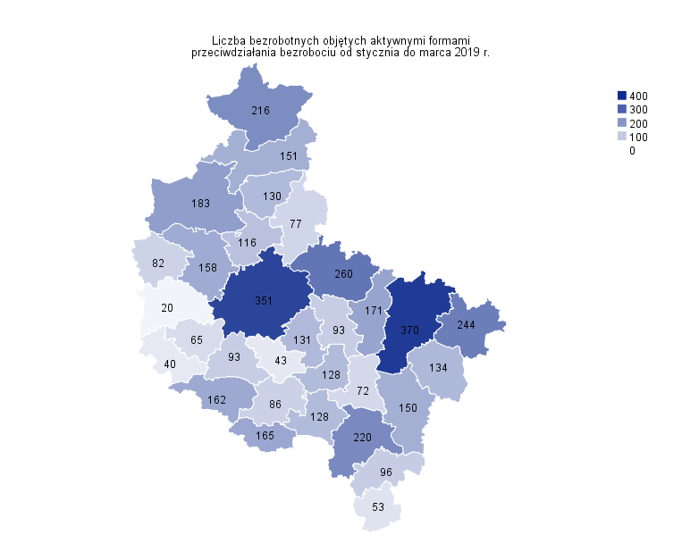
Powrót do spisu tabel

M4
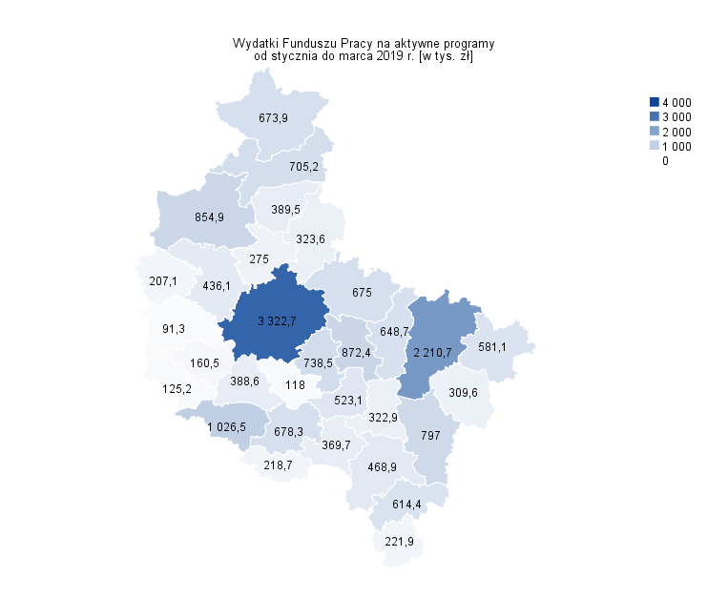
Powrót do spisu tabel

M5
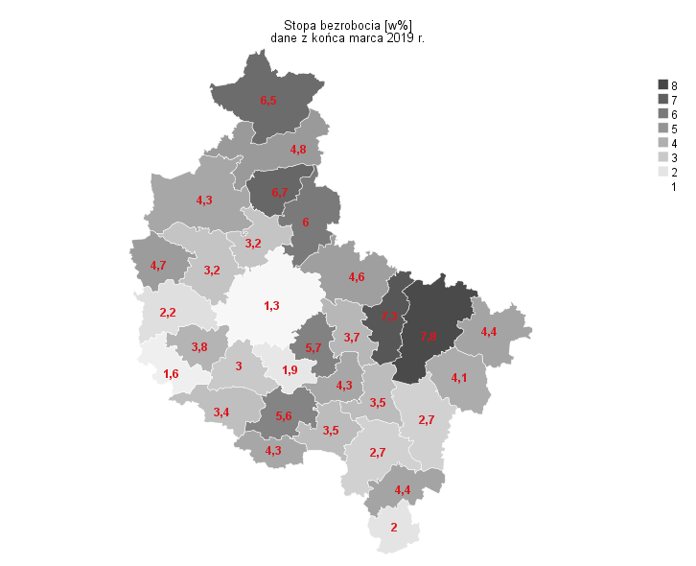
Powrót do spisu tabel

M6
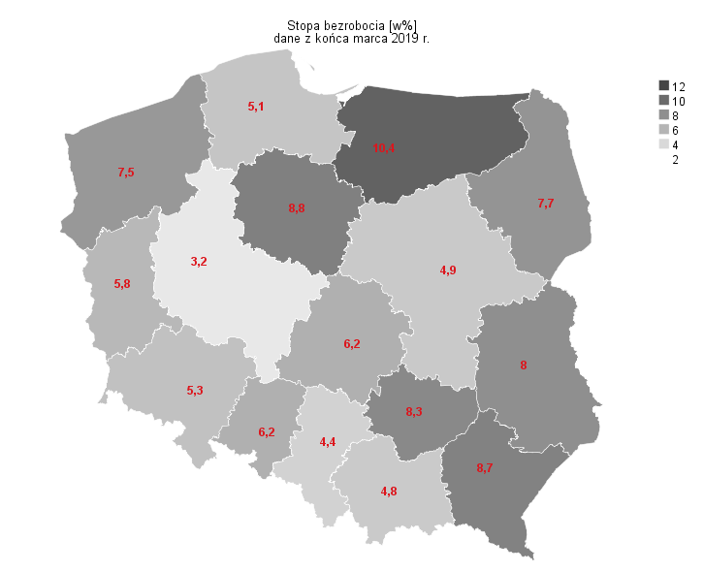
Powrót do spisu tabel

